Hoja1
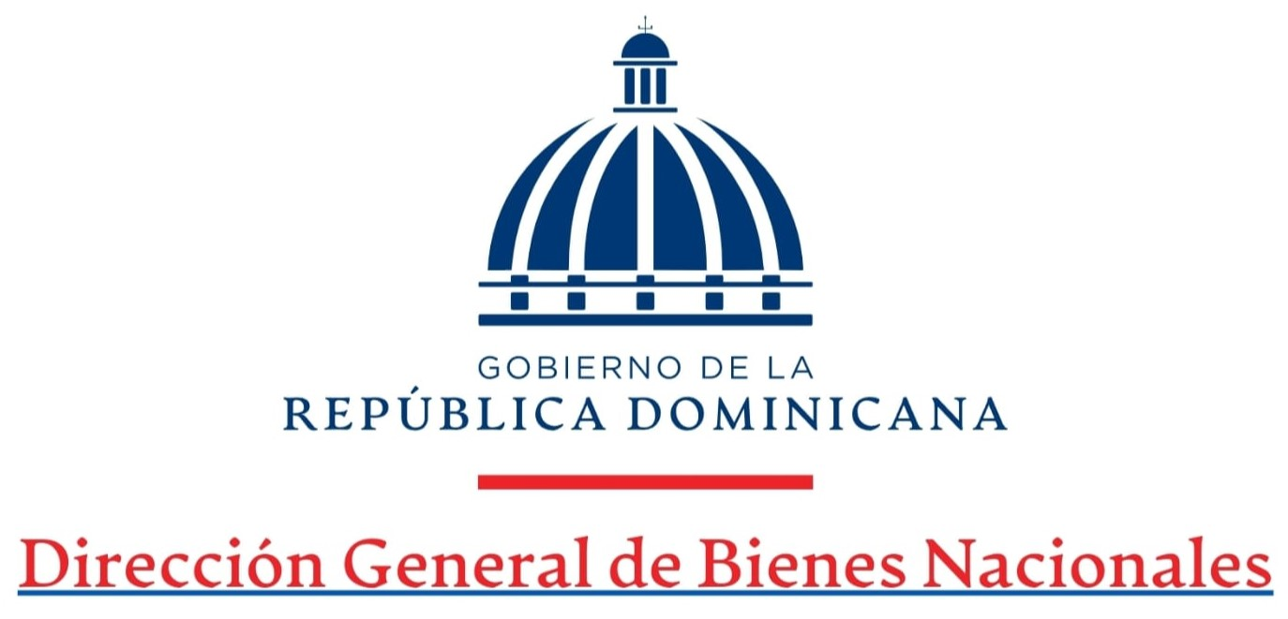
Dirección Financiera
Estado de Situación Financiera
AL 31 DE OCTUBRE DEL 2025
VALORES EN RD$

Activos |  | 2025
Activos Corrientes
Efectivo y equivalente de efectivo | (Nota 7) | 17,138,220.19
Porcion corriente Cuenta por cobrar a corto plazo | (Nota 8) | 43,919,684.11
Inventario de consumo | (Nota 9) | 7,670,320.15
Gastos pagados por anticipados | (Nota 10) | 5,438,289.46
Total Activos Corrientes |  | 74,166,513.91

Activos Fijos
Cuentas por cobrar a largo plazo | (Nota 8) | 838,439,026.77
Propiedad, planta y equipo neto | (Nota 11) | 74,167,741.42
Activos Intangibles | (Nota 12) | 47,849.26
Total activos no corrientes |  | 912,654,617.45
Total activos |  | 986,821,131.36

Pasivos
Pasivos corrientes
Sobregiro bancario |  | -
Cuentas por pagar a corto plazo | (Nota 13.1) | 6,083,000.06
Retenciones y acumulaciones por pagar | (Nota 13.2) | 7,709,002.91
Otros pasivos corrientes | (Nota 13.3) | 1,363,287.50
Total pasivos corrientes |  | 15,155,290.47

Pasivos no Corrientes
Cuentas por pagar a largo plazo | (Nota 14.1) | 1,850,895.33
Otros pasivos no corrientes | (Nota 14.2) | 55,607,197.00
Total pasivos no corrientes |  | 57,458,092.33
Total pasivos |  | 72,613,382.80

Activos Netos/Patrimonio
Capital |  | 914,207,748.56
Resultado del período (ahorro / desahorro) |  | -
Reservas |  | -
Total activos netos/patrimonio |  | 914,207,748.56

Total activos y Activos Neto/Patrimonio |  | 986,821,131.36

Preparado por: Felipe López García Encargado de Contabilidad | Revisado por: María Mercedes Troncoso Directora Financiera

